02_SVR
支持向量回归 SVR｜改进方法、结果与全图
测试R²由0.4680提高至0.5135；RMSE下降，但MAE几乎没有变化。
它怎么工作：用核函数拟合弯曲关系；C和gamma控制拟合多贴近样本、变化多局部。
共同条件：原Li≤2000筛选后1363条；通常1090训练／273测试；目标ln(1+Li)，随机种子42。本表是记录汇总，改数字不会重新训练。
总对比 | 改进过程 | 参数解释 | 图册 | 搜索记录 | 逐条预测 | 数据来源
① 先看结果：R²越高通常越好，RMSE/MAE越低通常越好
版本 | 输入 | 测试R² | RMSE | MAE | 训练CV R² ± 折间SD | 说明
原代码复现：23列 | 23列 | 0.4680 | 0.7962 | 0.5787 | 0.3130 ± 0.1233 | 同一运行环境复现；保留原始代码逻辑。
原模型仅加非负下限 | 23列 | 0.4979 | 0.7734 | 0.5731 | 0.3210 ± 0.1097 | 不调参，只修正负预测。
调参＋6组：含非负下限 | 6组 | 0.5135 | 0.7613 | 0.5774 | 0.4298 ± 0.0296 | 同一1090训练／273测试。
读数提示：R²不是“准确率”；0.55不能写成55%预测准确。误差也在ln(1+Li)尺度上，不是原浓度单位。折间SD是验证分数波动，不是置信区间。
代表试验输入：CECS共享组、AET、AI、Alpha(AET/PET)、PET、BIO7
必须知道：原代码已经正确做了标准化。本次不是“补上标准化”；R²提高也不意味着所有样本误差都变小。
建议：有一定改善；训练验证更稳定，但仍需独立验证。 固定测试已被多轮查看，不能代替独立外部验证。
运行：python code/SVR_modified.py QSH.xlsx --output SVR_results
查看顺序：先读概览，再点上方导航；各节蓝条标题可点回概览。图册、搜索记录、预测及来源都在下方。默认仅打印本页概览。

② 具体改了什么、为什么改、结果怎样
步骤 | 做了什么（通俗说明） |  | 为什么做 |  | 关键设置／结果 | 怎么理解
保留正确流程 | 原有StandardScaler继续放在Pipeline内。 |  | 不同量纲不应主导核函数距离。 |  | 标准化原版已存在 | 没有把原有步骤虚报成新增改进。
合并重复列 | 23列合并为6个非重复信息组。 |  | 避免重复列多次影响距离。 |  | 保留CECS共享组和5个气候输入 | 只合并已有重复数值，不直接解释物理因果。
调整核参数 | 训练CV搜索C、gamma、epsilon。 |  | 在过于平滑与过于贴点之间折中。 |  | C=7.8736；gamma=1.4490；epsilon=0.05 | 最终CV0.4298；测试0.5135。
单独检查负预测 | 原模型有一条负的对数浓度预测；固定下限设为0。 |  | 浓度及ln(1+Li)不应为负。 |  | 原模型仅加下限：0.4680→0.4979 | 不能将下限收益全算作调参收益；最终调参模型没有负预测。
保留失败候选 | 前期36组，随后23列/6组各36组。 |  | 检验输入与核参数共同影响。 |  | 108条搜索记录，可能有重复设置 | 均为训练内候选，未拿测试最高分回挑。

③ 参数前后对照：名词旁边解释用途
项目 |  | 原版／开始时 |  | 代表试验设置 |  | 是什么意思
输入 |  | 23列 |  | 6组 |  | 去除重复距离。
标准化 |  | 已有 |  | 保留 |  | 在每个训练折内拟合。
核函数 |  | RBF |  | RBF |  | 方法不变，调整其参数。
C |  | 100 |  | 7.8736 |  | 降低过分贴近训练样本的倾向。
gamma |  | 0.1 |  | 1.4490 |  | 控制核函数作用范围。
epsilon |  | 0.05 |  | 0.05 |  | 这一项最终没变；仍参与过搜索。

④ 图册：每张图都注明版本与怎么看
图均直接嵌入Excel，离线可见。宽树图保留原图分辨率，可放大或另存查看；树图只是模型局部结构。没有测试过的候选不补画虚构测试结果。

图1｜关键版本拟合对照
怎么看：点越接近红色1:1线，预测越接近实测。所有面板是同一273条测试记录。新增方法左侧RF仅作参考，不是其原版。

图源：已保存的逐行预测；本次未重新训练。

图2｜参数与方案搜索记录图
怎么看：每个点是一个已完成的候选方案。横轴只是记录顺序，不代表模型逐步进步；分数不是固定测试R²。详见下方逐项记录。
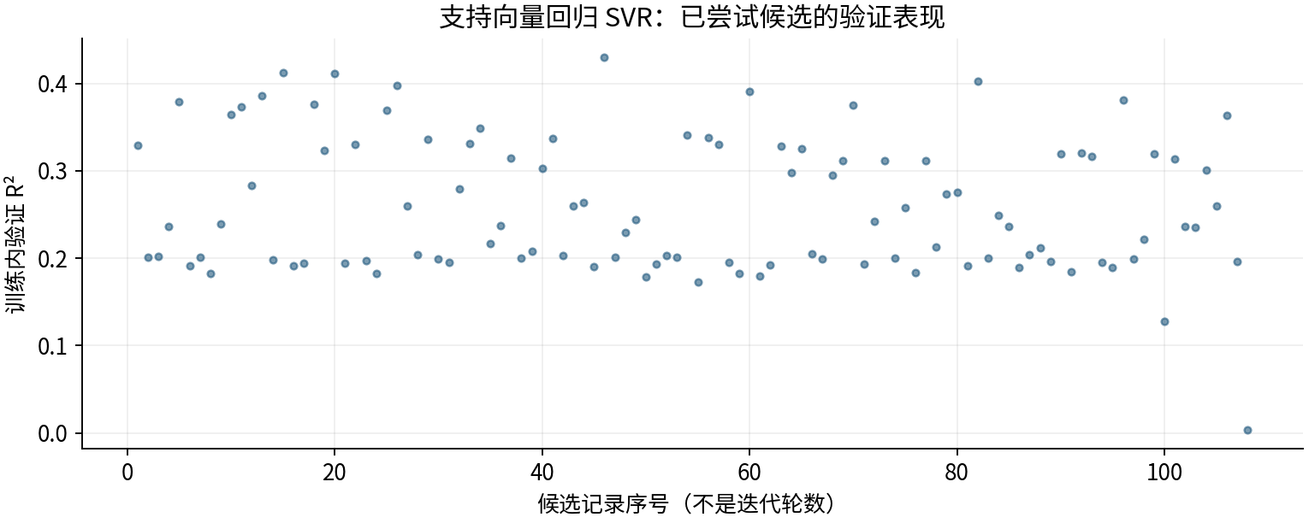

图源：工作表“搜索记录”区域及对应源CSV。

图3｜原上传变量重要性（按原Excel重绘）
怎么看：LightGBM原版统计分裂次数；其他原版使用置换重要性。重复列会相互替代，不能用这些数值直接比较物理贡献或跨模型大小。
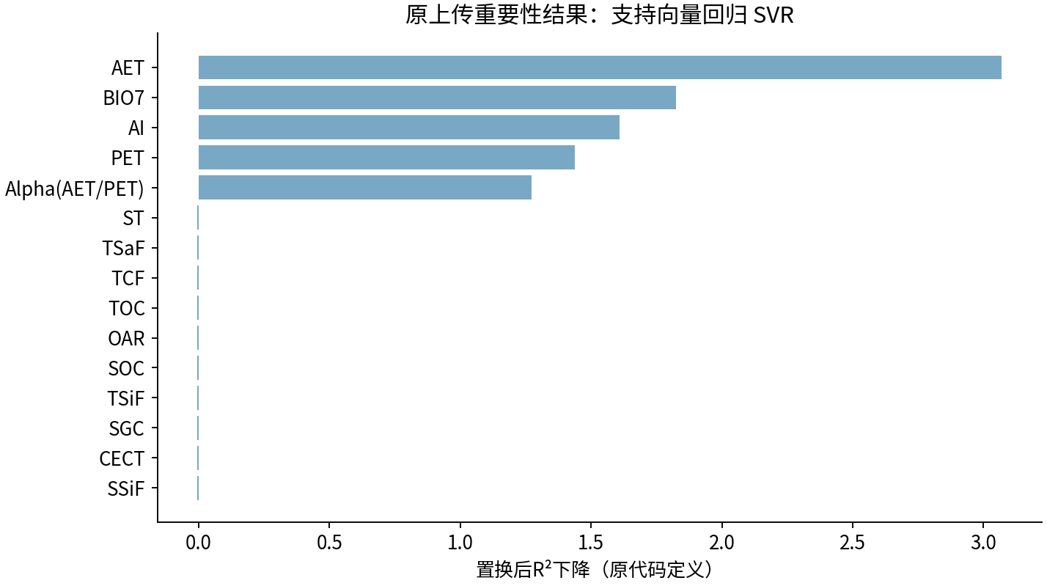

图源：uploaded_original_results/SVR变量重要性.xlsx

图4｜SVR变量重要性
怎么看：最初四模型的6组试验阶段；不是后续变量筛选版本。
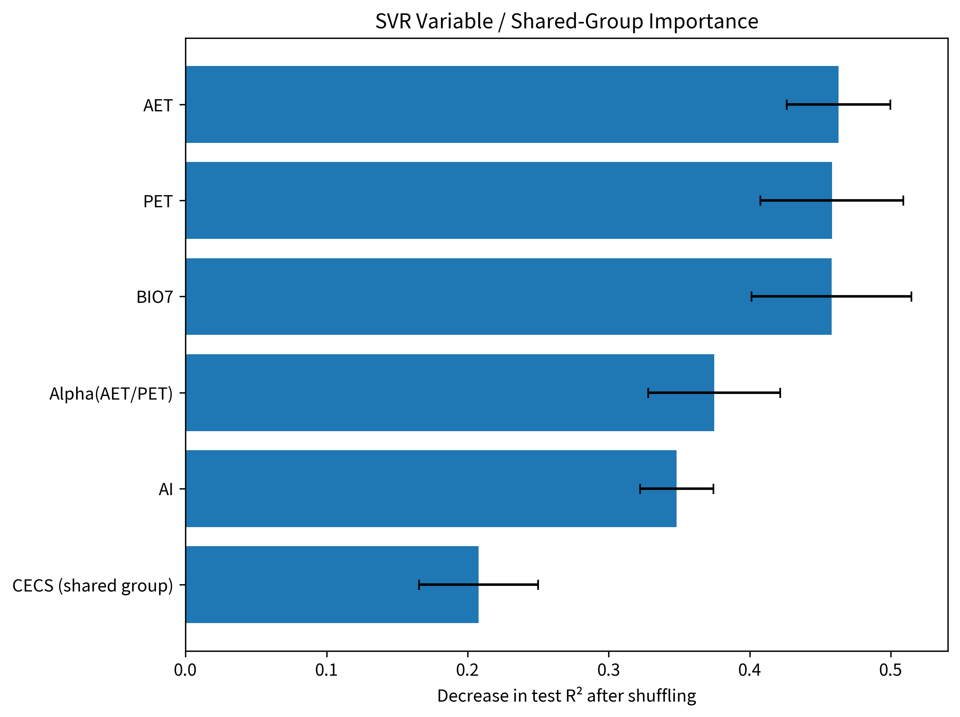

图源：results/SVR/SVR变量重要性.png

图5｜SVR模型拟合散点图
怎么看：最初四模型的6组试验阶段；不是后续变量筛选版本。
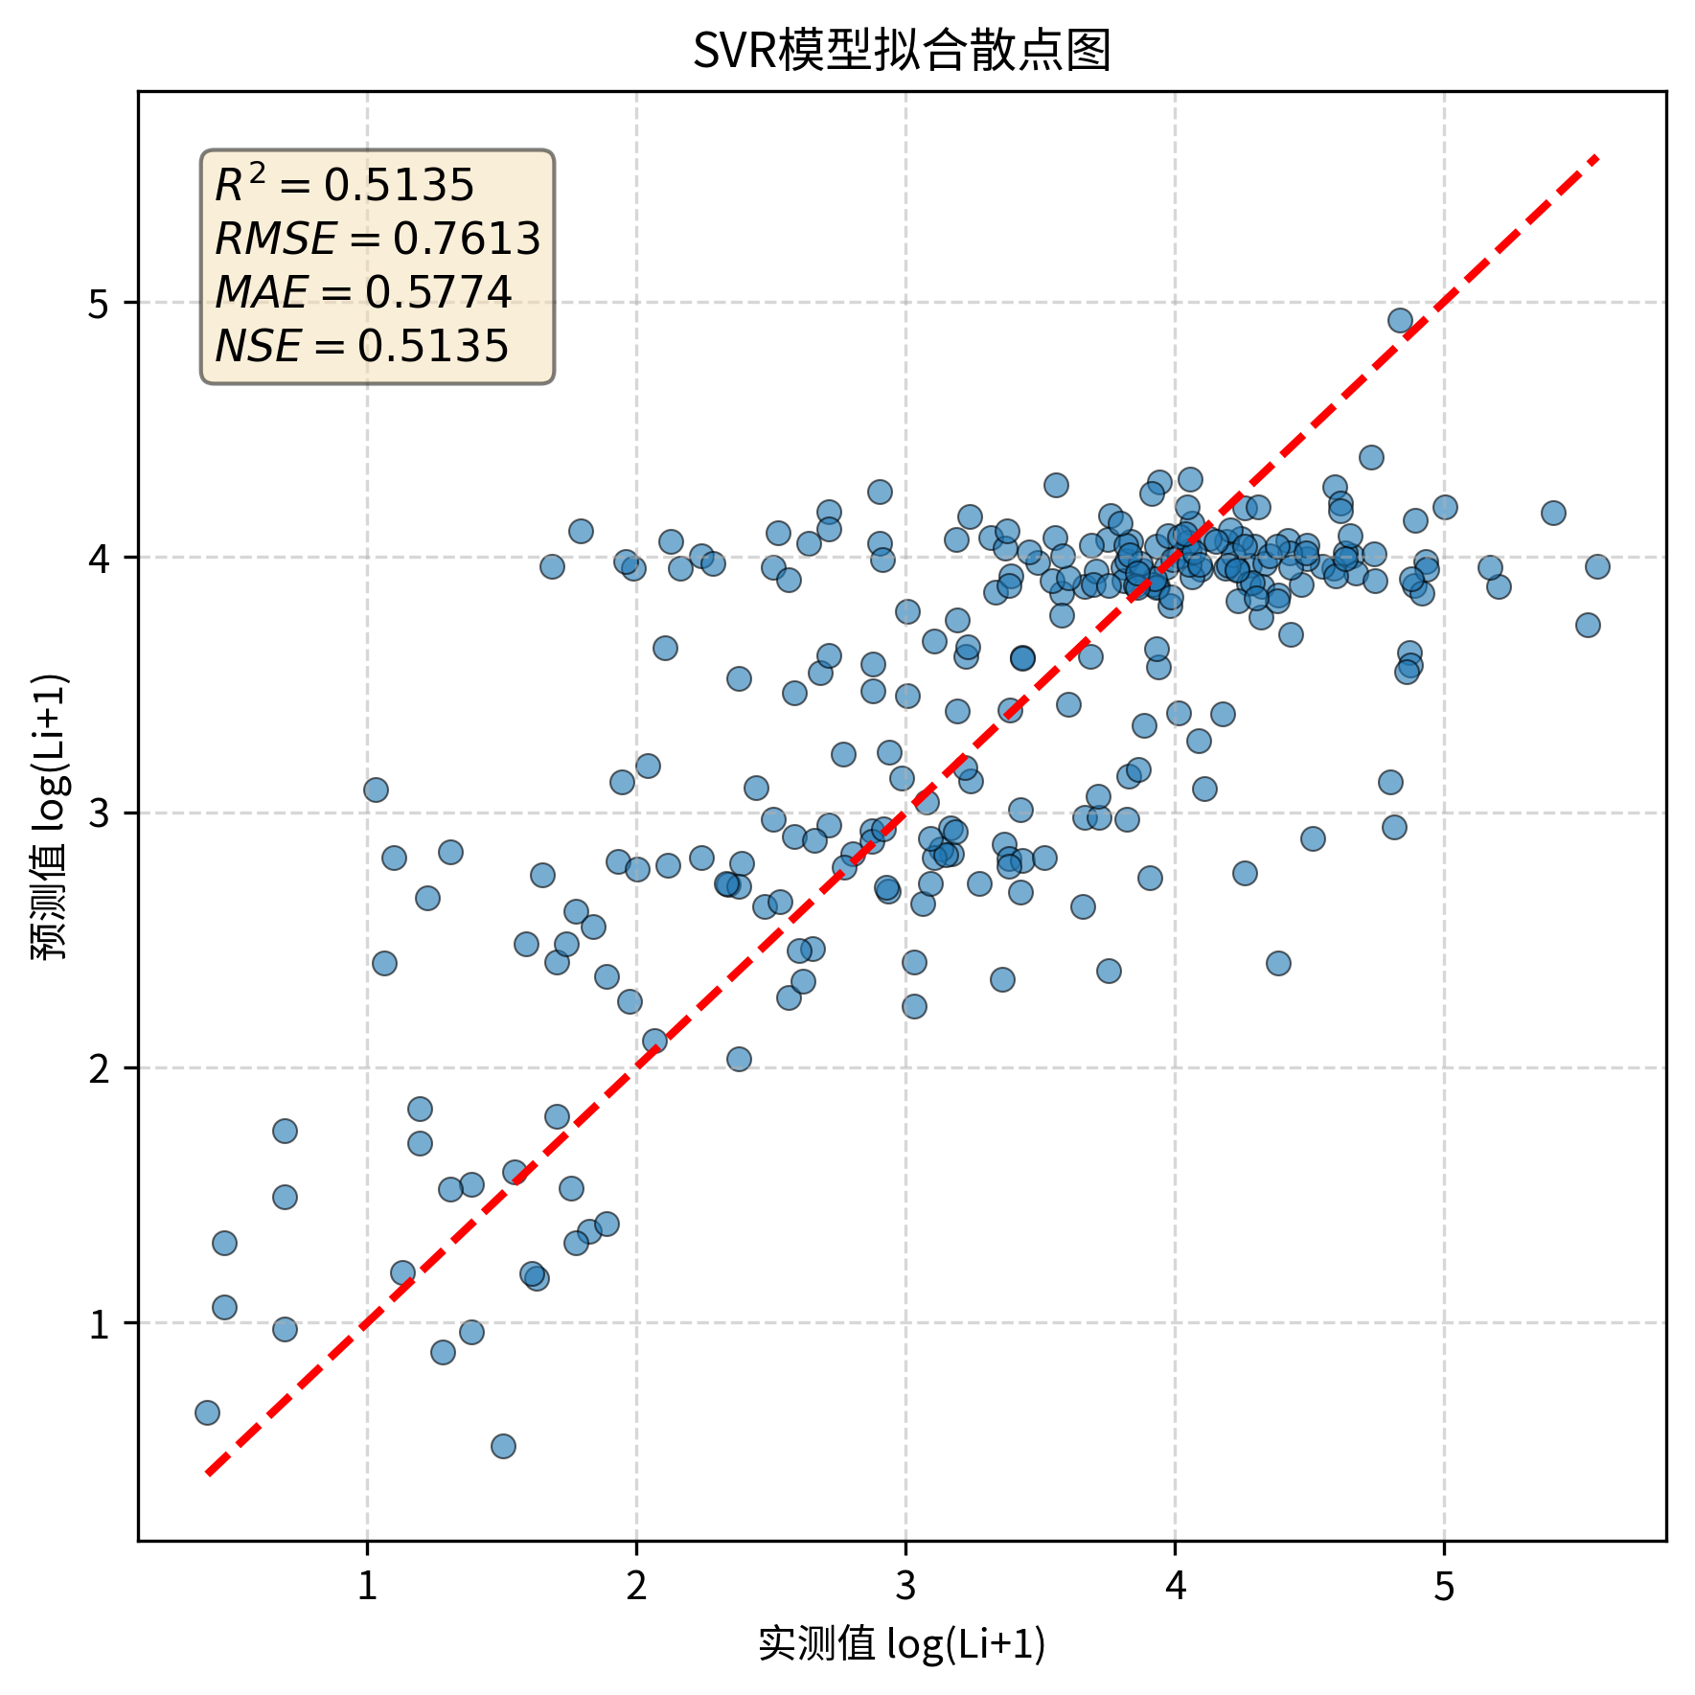

图源：results/SVR/SVR模型拟合散点图.png

图6｜SVR_before_after
怎么看：最初四模型前后对照；RF右图是6组0.5403，后续4因子0.5538见本表首图。
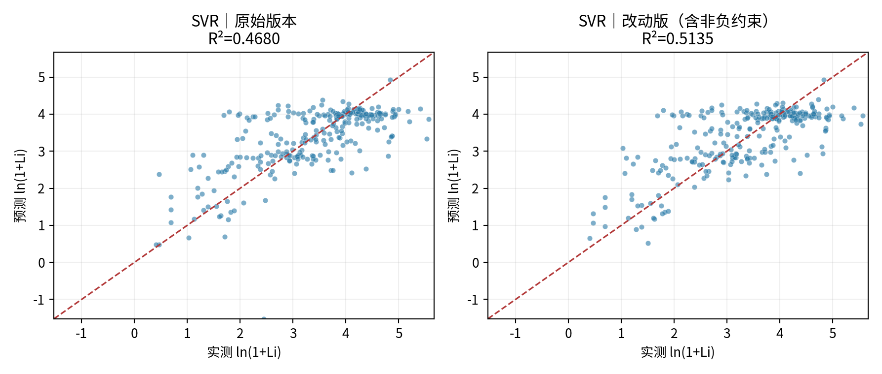

图源：figures/SVR_before_after.png

⑤ 做过哪些尝试：可追溯的训练内记录
本表保留108条候选／对照记录，可能包含重复设置。下列“验证R²”均是训练内验证，不是273条固定测试；参数记录不能都当作改进成功。
批次 | 方案 | 训练内验证R² | 原记录波动 | 参数／设置 |  | 说明
broad_screen | SVR_scaled | 0.3291 | 0.0576 | {'svr__C': np.float64(23.934484829818196), 'svr__epsilon': 0.2, 'svr__gamma': np.float64(0.12440766762500982)} |  | 训练内验证分数；不是273条固定测试结果。
broad_screen | SVR_scaled | 0.2011 | 0.0423 | {'svr__C': np.float64(0.3475395118758894), 'svr__epsilon': 0.2, 'svr__gamma': np.float64(0.0046441516008730276)} |  | 训练内验证分数；不是273条固定测试结果。
broad_screen | SVR_scaled | 0.2017 | 0.0472 | {'svr__C': np.float64(0.7888316959425066), 'svr__epsilon': 0.03, 'svr__gamma': np.float64(0.0022967194687854684)} |  | 训练内验证分数；不是273条固定测试结果。
broad_screen | SVR_scaled | 0.2360 | 0.0558 | {'svr__C': np.float64(0.5229345128959084), 'svr__epsilon': 0.2, 'svr__gamma': np.float64(0.06261649193071549)} |  | 训练内验证分数；不是273条固定测试结果。
broad_screen | SVR_scaled | 0.3793 | 0.0719 | {'svr__C': np.float64(18.091640014781724), 'svr__epsilon': 0.2, 'svr__gamma': np.float64(0.43798672784954845)} |  | 训练内验证分数；不是273条固定测试结果。
broad_screen | SVR_scaled | 0.1916 | 0.0708 | {'svr__C': np.float64(7.5413251926017235), 'svr__epsilon': 0.03, 'svr__gamma': np.float64(0.00460192946546515)} |  | 训练内验证分数；不是273条固定测试结果。
broad_screen | SVR_scaled | 0.2008 | 0.0526 | {'svr__C': np.float64(0.24887631114117542), 'svr__epsilon': 0.03, 'svr__gamma': np.float64(0.042215476753444024)} |  | 训练内验证分数；不是273条固定测试结果。
broad_screen | SVR_scaled | 0.1826 | 0.0733 | {'svr__C': np.float64(51.87155044327126), 'svr__epsilon': 0.1, 'svr__gamma': np.float64(0.0025716791543594236)} |  | 训练内验证分数；不是273条固定测试结果。
broad_screen | SVR_scaled | 0.2393 | 0.1086 | {'svr__C': np.float64(75.65323163973102), 'svr__epsilon': 0.03, 'svr__gamma': np.float64(0.015883584071140548)} |  | 训练内验证分数；不是273条固定测试结果。
broad_screen | SVR_scaled | 0.3642 | 0.0381 | {'svr__C': np.float64(0.4016102062581399), 'svr__epsilon': 0.1, 'svr__gamma': np.float64(0.7485155413646201)} |  | 训练内验证分数；不是273条固定测试结果。
broad_screen | SVR_scaled | 0.3736 | 0.0409 | {'svr__C': np.float64(1.6841982061969165), 'svr__epsilon': 0.03, 'svr__gamma': np.float64(0.369972709035698)} |  | 训练内验证分数；不是273条固定测试结果。
broad_screen | SVR_scaled | 0.2835 | 0.0571 | {'svr__C': np.float64(0.47968183357278393), 'svr__epsilon': 0.1, 'svr__gamma': np.float64(0.13314768226717358)} |  | 训练内验证分数；不是273条固定测试结果。
broad_screen | SVR_scaled | 0.3858 | 0.0575 | {'svr__C': np.float64(24.07434571054038), 'svr__epsilon': 0.1, 'svr__gamma': np.float64(0.5505538612678419)} |  | 训练内验证分数；不是273条固定测试结果。
broad_screen | SVR_scaled | 0.1980 | 0.0446 | {'svr__C': np.float64(0.17787246505490995), 'svr__epsilon': 0.2, 'svr__gamma': np.float64(0.013549727271454514)} |  | 训练内验证分数；不是273条固定测试结果。
broad_screen | SVR_scaled | 0.4126 | 0.0241 | {'svr__C': np.float64(0.6438479225642947), 'svr__epsilon': 0.2, 'svr__gamma': np.float64(1.606823719429464)} |  | 训练内验证分数；不是273条固定测试结果。
broad_screen | SVR_scaled | 0.1914 | 0.0344 | {'svr__C': np.float64(0.18373260552954382), 'svr__epsilon': 0.03, 'svr__gamma': np.float64(0.004406797762998531)} |  | 训练内验证分数；不是273条固定测试结果。
broad_screen | SVR_scaled | 0.1944 | 0.0718 | {'svr__C': np.float64(9.593431146280949), 'svr__epsilon': 0.1, 'svr__gamma': np.float64(0.0018133015493843844)} |  | 训练内验证分数；不是273条固定测试结果。
broad_screen | SVR_scaled | 0.3764 | 0.0615 | {'svr__C': np.float64(72.60012849717812), 'svr__epsilon': 0.1, 'svr__gamma': np.float64(0.5288794539618044)} |  | 训练内验证分数；不是273条固定测试结果。
broad_screen | SVR_scaled | 0.3229 | 0.0717 | {'svr__C': np.float64(10.772423918681412), 'svr__epsilon': 0.1, 'svr__gamma': np.float64(0.10567144696704175)} |  | 训练内验证分数；不是273条固定测试结果。
broad_screen | SVR_scaled | 0.4108 | 0.0381 | {'svr__C': np.float64(13.174172438596436), 'svr__epsilon': 0.03, 'svr__gamma': np.float64(0.8289306790448374)} |  | 训练内验证分数；不是273条固定测试结果。
broad_screen | SVR_scaled | 0.1944 | 0.0696 | {'svr__C': np.float64(3.637253636336458), 'svr__epsilon': 0.1, 'svr__gamma': np.float64(0.004083098864286951)} |  | 训练内验证分数；不是273条固定测试结果。
broad_screen | SVR_scaled | 0.3302 | 0.0713 | {'svr__C': np.float64(99.73453402023836), 'svr__epsilon': 0.2, 'svr__gamma': np.float64(0.09146119284552723)} |  | 训练内验证分数；不是273条固定测试结果。
broad_screen | SVR_scaled | 0.1974 | 0.0677 | {'svr__C': np.float64(6.7653514830620205), 'svr__epsilon': 0.1, 'svr__gamma': np.float64(0.0012090612374836337)} |  | 训练内验证分数；不是273条固定测试结果。
broad_screen | SVR_scaled | 0.1821 | 0.0675 | {'svr__C': np.float64(66.83356227045137), 'svr__epsilon': 0.03, 'svr__gamma': np.float64(0.003108094055955932)} |  | 训练内验证分数；不是273条固定测试结果。
broad_screen | SVR_scaled | 0.3693 | 0.0470 | {'svr__C': np.float64(3.493155380429613), 'svr__epsilon': 0.2, 'svr__gamma': np.float64(0.3292858689087748)} |  | 训练内验证分数；不是273条固定测试结果。
broad_screen | SVR_scaled | 0.3976 | 0.0360 | {'svr__C': np.float64(1.2551562474649611), 'svr__epsilon': 0.2, 'svr__gamma': np.float64(0.6907910317518957)} |  | 训练内验证分数；不是273条固定测试结果。
broad_screen | SVR_scaled | 0.2601 | 0.0516 | {'svr__C': np.float64(0.10117766843213157), 'svr__epsilon': 0.03, 'svr__gamma': np.float64(0.28541097283442995)} |  | 训练内验证分数；不是273条固定测试结果。
broad_screen | SVR_scaled | 0.2039 | 0.0604 | {'svr__C': np.float64(0.8816748210488359), 'svr__epsilon': 0.1, 'svr__gamma': np.float64(0.03189014464456248)} |  | 训练内验证分数；不是273条固定测试结果。
broad_screen | SVR_scaled | 0.3363 | 0.0588 | {'svr__C': np.float64(18.675553522159976), 'svr__epsilon': 0.1, 'svr__gamma': np.float64(0.1546960258978129)} |  | 训练内验证分数；不是273条固定测试结果。
broad_screen | SVR_scaled | 0.1987 | 0.0665 | {'svr__C': np.float64(33.16508345376792), 'svr__epsilon': 0.2, 'svr__gamma': np.float64(0.007176437191547011)} |  | 训练内验证分数；不是273条固定测试结果。
broad_screen | SVR_scaled | 0.1948 | 0.0627 | {'svr__C': np.float64(0.7676216995267061), 'svr__epsilon': 0.03, 'svr__gamma': np.float64(0.009207454751040556)} |  | 训练内验证分数；不是273条固定测试结果。
broad_screen | SVR_scaled | 0.2797 | 0.0717 | {'svr__C': np.float64(3.3871288697787927), 'svr__epsilon': 0.03, 'svr__gamma': np.float64(0.062209531019332416)} |  | 训练内验证分数；不是273条固定测试结果。
broad_screen | SVR_scaled | 0.3312 | 0.0703 | {'svr__C': np.float64(58.17525341609415), 'svr__epsilon': 0.03, 'svr__gamma': np.float64(0.117316926054794)} |  | 训练内验证分数；不是273条固定测试结果。
broad_screen | SVR_scaled | 0.3488 | 0.0560 | {'svr__C': np.float64(6.904162994985118), 'svr__epsilon': 0.03, 'svr__gamma': np.float64(0.22238434962577872)} |  | 训练内验证分数；不是273条固定测试结果。
broad_screen | SVR_scaled | 0.2168 | 0.0592 | {'svr__C': np.float64(1.006715411608664), 'svr__epsilon': 0.2, 'svr__gamma': np.float64(0.034917019171711014)} |  | 训练内验证分数；不是273条固定测试结果。
broad_screen | SVR_scaled | 0.2371 | 0.0672 | {'svr__C': np.float64(3.3519387021545124), 'svr__epsilon': 0.03, 'svr__gamma': np.float64(0.034437132374753605)} |  | 训练内验证分数；不是273条固定测试结果。
targeted | SVR_dedup | 0.3140 | 0.1120 | {'svr__C': np.float64(148.60455177309825), 'svr__epsilon': 0.1, 'svr__gamma': np.float64(0.16091457476465484)} |  | 训练内验证分数；不是273条固定测试结果。
targeted | SVR_dedup | 0.2002 | 0.0512 | {'svr__C': np.float64(0.5264279211900007), 'svr__epsilon': 0.1, 'svr__gamma': np.float64(0.0050405980579859375)} |  | 训练内验证分数；不是273条固定测试结果。
targeted | SVR_dedup | 0.2084 | 0.0621 | {'svr__C': np.float64(1.570287367089534), 'svr__epsilon': 0.2, 'svr__gamma': np.float64(0.025330851666510692)} |  | 训练内验证分数；不是273条固定测试结果。
targeted | SVR_dedup | 0.3026 | 0.1244 | {'svr__C': np.float64(631.4415406309558), 'svr__epsilon': 0.1, 'svr__gamma': np.float64(0.16581276687407095)} |  | 训练内验证分数；不是273条固定测试结果。
targeted | SVR_dedup | 0.3374 | 0.1008 | {'svr__C': np.float64(138.29560110091856), 'svr__epsilon': 0.2, 'svr__gamma': np.float64(0.20683229513490795)} |  | 训练内验证分数；不是273条固定测试结果。
targeted | SVR_dedup | 0.2026 | 0.0650 | {'svr__C': np.float64(13.2647008911529), 'svr__epsilon': 0.3, 'svr__gamma': np.float64(0.004992338803241381)} |  | 训练内验证分数；不是273条固定测试结果。
targeted | SVR_dedup | 0.2594 | 0.0552 | {'svr__C': np.float64(0.3372702863457693), 'svr__epsilon': 0.2, 'svr__gamma': np.float64(0.1057756494288137)} |  | 训练内验证分数；不是273条固定测试结果。
targeted | SVR_dedup | 0.2637 | 0.0680 | {'svr__C': np.float64(112.81718373211272), 'svr__epsilon': 0.01, 'svr__gamma': np.float64(2.8180433725706076)} |  | 训练内验证分数；不是273条固定测试结果。
targeted | SVR_dedup | 0.1904 | 0.0343 | {'svr__C': np.float64(0.20728391460806442), 'svr__epsilon': 0.05, 'svr__gamma': np.float64(0.003568614659215151)} |  | 训练内验证分数；不是273条固定测试结果。
targeted | SVR_dedup | 0.4298 | 0.0265 | {'svr__C': np.float64(7.873647301696307), 'svr__epsilon': 0.05, 'svr__gamma': np.float64(1.4490330125116613)} |  | 训练内验证分数；不是273条固定测试结果。
targeted | SVR_dedup | 0.2011 | 0.0696 | {'svr__C': np.float64(303.943412606997), 'svr__epsilon': 0.3, 'svr__gamma': np.float64(0.0010012807822224823)} |  | 训练内验证分数；不是273条固定测试结果。
targeted | SVR_dedup | 0.2294 | 0.1008 | {'svr__C': np.float64(432.58904779509237), 'svr__epsilon': 0.05, 'svr__gamma': np.float64(0.006155344499098929)} |  | 训练内验证分数；不是273条固定测试结果。
targeted | SVR_dedup | 0.2444 | 0.1103 | {'svr__C': np.float64(59.37933331121604), 'svr__epsilon': 0.1, 'svr__gamma': np.float64(0.020193709063626174)} |  | 训练内验证分数；不是273条固定测试结果。
targeted | SVR_dedup | 0.1785 | 0.0709 | {'svr__C': np.float64(209.48117243915624), 'svr__epsilon': 0.01, 'svr__gamma': np.float64(0.001649778395387309)} |  | 训练内验证分数；不是273条固定测试结果。
targeted | SVR_dedup | 0.1934 | 0.0661 | {'svr__C': np.float64(2.3529295744912675), 'svr__epsilon': 0.1, 'svr__gamma': np.float64(0.008487515342271369)} |  | 训练内验证分数；不是273条固定测试结果。
targeted | SVR_dedup | 0.2031 | 0.1936 | {'svr__C': np.float64(767.0250991523936), 'svr__epsilon': 0.01, 'svr__gamma': np.float64(0.10613847894179074)} |  | 训练内验证分数；不是273条固定测试结果。
targeted | SVR_dedup | 0.2007 | 0.0517 | {'svr__C': np.float64(0.8286633557873205), 'svr__epsilon': 0.01, 'svr__gamma': np.float64(0.002960864993827432)} |  | 训练内验证分数；不是273条固定测试结果。
targeted | SVR_dedup | 0.3406 | 0.0426 | {'svr__C': np.float64(0.16632844086818044), 'svr__epsilon': 0.3, 'svr__gamma': np.float64(2.1963841298389903)} |  | 训练内验证分数；不是273条固定测试结果。
targeted | SVR_dedup | 0.1729 | 0.0300 | {'svr__C': np.float64(0.42022661876326006), 'svr__epsilon': 0.05, 'svr__gamma': np.float64(0.0010024258088328194)} |  | 训练内验证分数；不是273条固定测试结果。
targeted | SVR_dedup | 0.3377 | 0.0419 | {'svr__C': np.float64(0.17264518132948822), 'svr__epsilon': 0.3, 'svr__gamma': np.float64(1.186327600733094)} |  | 训练内验证分数；不是273条固定测试结果。
targeted | SVR_dedup | 0.3302 | 0.0651 | {'svr__C': np.float64(12.051232049481577), 'svr__epsilon': 0.1, 'svr__gamma': np.float64(0.1163744771401852)} |  | 训练内验证分数；不是273条固定测试结果。
targeted | SVR_dedup | 0.1957 | 0.0746 | {'svr__C': np.float64(27.566850614397183), 'svr__epsilon': 0.2, 'svr__gamma': np.float64(0.0014541495639841938)} |  | 训练内验证分数；不是273条固定测试结果。
targeted | SVR_dedup | 0.1826 | 0.0315 | {'svr__C': np.float64(0.16255496246802736), 'svr__epsilon': 0.01, 'svr__gamma': np.float64(0.003301915289129632)} |  | 训练内验证分数；不是273条固定测试结果。
targeted | SVR_dedup | 0.3910 | 0.0637 | {'svr__C': np.float64(11.418889547126792), 'svr__epsilon': 0.2, 'svr__gamma': np.float64(0.5551871075757037)} |  | 训练内验证分数；不是273条固定测试结果。
targeted | SVR_dedup | 0.1800 | 0.0695 | {'svr__C': np.float64(112.37031047630055), 'svr__epsilon': 0.01, 'svr__gamma': np.float64(0.0030236706511748614)} |  | 训练内验证分数；不是273条固定测试结果。
targeted | SVR_dedup | 0.1920 | 0.0625 | {'svr__C': np.float64(275.77728110522304), 'svr__epsilon': 0.1, 'svr__gamma': np.float64(0.0035651725675297018)} |  | 训练内验证分数；不是273条固定测试结果。
targeted | SVR_dedup | 0.3284 | 0.0630 | {'svr__C': np.float64(4.1484968777685065), 'svr__epsilon': 0.05, 'svr__gamma': np.float64(0.14096242855193816)} |  | 训练内验证分数；不是273条固定测试结果。
targeted | SVR_dedup | 0.2976 | 0.0642 | {'svr__C': np.float64(398.68709146911004), 'svr__epsilon': 0.2, 'svr__gamma': np.float64(0.42903998354053857)} |  | 训练内验证分数；不是273条固定测试结果。
targeted | SVR_dedup | 0.3254 | 0.0485 | {'svr__C': np.float64(0.17526402268715024), 'svr__epsilon': 0.05, 'svr__gamma': np.float64(0.8347785285081573)} |  | 训练内验证分数；不是273条固定测试结果。
targeted | SVR_dedup | 0.2051 | 0.0650 | {'svr__C': np.float64(27.63506737603415), 'svr__epsilon': 0.05, 'svr__gamma': np.float64(0.010615035009271863)} |  | 训练内验证分数；不是273条固定测试结果。
targeted | SVR_dedup | 0.1992 | 0.0638 | {'svr__C': np.float64(15.760241569499243), 'svr__epsilon': 0.01, 'svr__gamma': np.float64(0.01036503997435067)} |  | 训练内验证分数；不是273条固定测试结果。
targeted | SVR_dedup | 0.2947 | 0.0897 | {'svr__C': np.float64(10.959118611425886), 'svr__epsilon': 0.01, 'svr__gamma': np.float64(0.07754414952443621)} |  | 训练内验证分数；不是273条固定测试结果。
targeted | SVR_dedup | 0.3113 | 0.1333 | {'svr__C': np.float64(485.64364685937755), 'svr__epsilon': 0.3, 'svr__gamma': np.float64(0.15126879587391812)} |  | 训练内验证分数；不是273条固定测试结果。
targeted | SVR_dedup | 0.3748 | 0.0749 | {'svr__C': np.float64(28.323573601786332), 'svr__epsilon': 0.3, 'svr__gamma': np.float64(0.29669412087177666)} |  | 训练内验证分数；不是273条固定测试结果。
targeted | SVR_dedup | 0.1936 | 0.0681 | {'svr__C': np.float64(2.1737468028737816), 'svr__epsilon': 0.05, 'svr__gamma': np.float64(0.005994398624171254)} |  | 训练内验证分数；不是273条固定测试结果。
targeted | SVR_dedup | 0.2421 | 0.0555 | {'svr__C': np.float64(493.0541153688594), 'svr__epsilon': 0.05, 'svr__gamma': np.float64(0.4350980400286449)} |  | 训练内验证分数；不是273条固定测试结果。
targeted | SVR_full23 | 0.3112 | 0.0997 | {'svr__C': np.float64(148.60455177309825), 'svr__epsilon': 0.1, 'svr__gamma': np.float64(0.16091457476465484)} |  | 训练内验证分数；不是273条固定测试结果。
targeted | SVR_full23 | 0.1998 | 0.0414 | {'svr__C': np.float64(0.5264279211900007), 'svr__epsilon': 0.1, 'svr__gamma': np.float64(0.0050405980579859375)} |  | 训练内验证分数；不是273条固定测试结果。
targeted | SVR_full23 | 0.2576 | 0.0694 | {'svr__C': np.float64(1.570287367089534), 'svr__epsilon': 0.2, 'svr__gamma': np.float64(0.025330851666510692)} |  | 训练内验证分数；不是273条固定测试结果。
targeted | SVR_full23 | 0.1836 | 0.1445 | {'svr__C': np.float64(631.4415406309558), 'svr__epsilon': 0.1, 'svr__gamma': np.float64(0.16581276687407095)} |  | 训练内验证分数；不是273条固定测试结果。
targeted | SVR_full23 | 0.3117 | 0.0913 | {'svr__C': np.float64(138.29560110091856), 'svr__epsilon': 0.2, 'svr__gamma': np.float64(0.20683229513490795)} |  | 训练内验证分数；不是273条固定测试结果。
targeted | SVR_full23 | 0.2132 | 0.0723 | {'svr__C': np.float64(13.2647008911529), 'svr__epsilon': 0.3, 'svr__gamma': np.float64(0.004992338803241381)} |  | 训练内验证分数；不是273条固定测试结果。
targeted | SVR_full23 | 0.2735 | 0.0552 | {'svr__C': np.float64(0.3372702863457693), 'svr__epsilon': 0.2, 'svr__gamma': np.float64(0.1057756494288137)} |  | 训练内验证分数；不是273条固定测试结果。
targeted | SVR_full23 | 0.2754 | 0.0739 | {'svr__C': np.float64(112.81718373211272), 'svr__epsilon': 0.01, 'svr__gamma': np.float64(2.8180433725706076)} |  | 训练内验证分数；不是273条固定测试结果。
targeted | SVR_full23 | 0.1910 | 0.0381 | {'svr__C': np.float64(0.20728391460806442), 'svr__epsilon': 0.05, 'svr__gamma': np.float64(0.003568614659215151)} |  | 训练内验证分数；不是273条固定测试结果。
targeted | SVR_full23 | 0.4028 | 0.0390 | {'svr__C': np.float64(7.873647301696307), 'svr__epsilon': 0.05, 'svr__gamma': np.float64(1.4490330125116613)} |  | 训练内验证分数；不是273条固定测试结果。
targeted | SVR_full23 | 0.1996 | 0.0741 | {'svr__C': np.float64(303.943412606997), 'svr__epsilon': 0.3, 'svr__gamma': np.float64(0.0010012807822224823)} |  | 训练内验证分数；不是273条固定测试结果。
targeted | SVR_full23 | 0.2490 | 0.1146 | {'svr__C': np.float64(432.58904779509237), 'svr__epsilon': 0.05, 'svr__gamma': np.float64(0.006155344499098929)} |  | 训练内验证分数；不是273条固定测试结果。
targeted | SVR_full23 | 0.2360 | 0.1022 | {'svr__C': np.float64(59.37933331121604), 'svr__epsilon': 0.1, 'svr__gamma': np.float64(0.020193709063626174)} |  | 训练内验证分数；不是273条固定测试结果。
targeted | SVR_full23 | 0.1897 | 0.0965 | {'svr__C': np.float64(209.48117243915624), 'svr__epsilon': 0.01, 'svr__gamma': np.float64(0.001649778395387309)} |  | 训练内验证分数；不是273条固定测试结果。
targeted | SVR_full23 | 0.2035 | 0.0563 | {'svr__C': np.float64(2.3529295744912675), 'svr__epsilon': 0.1, 'svr__gamma': np.float64(0.008487515342271369)} |  | 训练内验证分数；不是273条固定测试结果。
targeted | SVR_full23 | 0.2116 | 0.1529 | {'svr__C': np.float64(767.0250991523936), 'svr__epsilon': 0.01, 'svr__gamma': np.float64(0.10613847894179074)} |  | 训练内验证分数；不是273条固定测试结果。
targeted | SVR_full23 | 0.1966 | 0.0463 | {'svr__C': np.float64(0.8286633557873205), 'svr__epsilon': 0.01, 'svr__gamma': np.float64(0.002960864993827432)} |  | 训练内验证分数；不是273条固定测试结果。
targeted | SVR_full23 | 0.3190 | 0.0512 | {'svr__C': np.float64(0.16632844086818044), 'svr__epsilon': 0.3, 'svr__gamma': np.float64(2.1963841298389903)} |  | 训练内验证分数；不是273条固定测试结果。
targeted | SVR_full23 | 0.1843 | 0.0327 | {'svr__C': np.float64(0.42022661876326006), 'svr__epsilon': 0.05, 'svr__gamma': np.float64(0.0010024258088328194)} |  | 训练内验证分数；不是273条固定测试结果。
targeted | SVR_full23 | 0.3199 | 0.0468 | {'svr__C': np.float64(0.17264518132948822), 'svr__epsilon': 0.3, 'svr__gamma': np.float64(1.186327600733094)} |  | 训练内验证分数；不是273条固定测试结果。
targeted | SVR_full23 | 0.3165 | 0.0736 | {'svr__C': np.float64(12.051232049481577), 'svr__epsilon': 0.1, 'svr__gamma': np.float64(0.1163744771401852)} |  | 训练内验证分数；不是273条固定测试结果。
targeted | SVR_full23 | 0.1947 | 0.0572 | {'svr__C': np.float64(27.566850614397183), 'svr__epsilon': 0.2, 'svr__gamma': np.float64(0.0014541495639841938)} |  | 训练内验证分数；不是273条固定测试结果。
targeted | SVR_full23 | 0.1893 | 0.0373 | {'svr__C': np.float64(0.16255496246802736), 'svr__epsilon': 0.01, 'svr__gamma': np.float64(0.003301915289129632)} |  | 训练内验证分数；不是273条固定测试结果。
targeted | SVR_full23 | 0.3814 | 0.0643 | {'svr__C': np.float64(11.418889547126792), 'svr__epsilon': 0.2, 'svr__gamma': np.float64(0.5551871075757037)} |  | 训练内验证分数；不是273条固定测试结果。
targeted | SVR_full23 | 0.1994 | 0.1152 | {'svr__C': np.float64(112.37031047630055), 'svr__epsilon': 0.01, 'svr__gamma': np.float64(0.0030236706511748614)} |  | 训练内验证分数；不是273条固定测试结果。
targeted | SVR_full23 | 0.2218 | 0.1247 | {'svr__C': np.float64(275.77728110522304), 'svr__epsilon': 0.1, 'svr__gamma': np.float64(0.0035651725675297018)} |  | 训练内验证分数；不是273条固定测试结果。
targeted | SVR_full23 | 0.3190 | 0.0752 | {'svr__C': np.float64(4.1484968777685065), 'svr__epsilon': 0.05, 'svr__gamma': np.float64(0.14096242855193816)} |  | 训练内验证分数；不是273条固定测试结果。
targeted | SVR_full23 | 0.1280 | 0.1774 | {'svr__C': np.float64(398.68709146911004), 'svr__epsilon': 0.2, 'svr__gamma': np.float64(0.42903998354053857)} |  | 训练内验证分数；不是273条固定测试结果。
targeted | SVR_full23 | 0.3136 | 0.0471 | {'svr__C': np.float64(0.17526402268715024), 'svr__epsilon': 0.05, 'svr__gamma': np.float64(0.8347785285081573)} |  | 训练内验证分数；不是273条固定测试结果。
targeted | SVR_full23 | 0.2360 | 0.1198 | {'svr__C': np.float64(27.63506737603415), 'svr__epsilon': 0.05, 'svr__gamma': np.float64(0.010615035009271863)} |  | 训练内验证分数；不是273条固定测试结果。
targeted | SVR_full23 | 0.2357 | 0.1095 | {'svr__C': np.float64(15.760241569499243), 'svr__epsilon': 0.01, 'svr__gamma': np.float64(0.01036503997435067)} |  | 训练内验证分数；不是273条固定测试结果。
targeted | SVR_full23 | 0.3004 | 0.0841 | {'svr__C': np.float64(10.959118611425886), 'svr__epsilon': 0.01, 'svr__gamma': np.float64(0.07754414952443621)} |  | 训练内验证分数；不是273条固定测试结果。
targeted | SVR_full23 | 0.2598 | 0.1156 | {'svr__C': np.float64(485.64364685937755), 'svr__epsilon': 0.3, 'svr__gamma': np.float64(0.15126879587391812)} |  | 训练内验证分数；不是273条固定测试结果。
targeted | SVR_full23 | 0.3629 | 0.0763 | {'svr__C': np.float64(28.323573601786332), 'svr__epsilon': 0.3, 'svr__gamma': np.float64(0.29669412087177666)} |  | 训练内验证分数；不是273条固定测试结果。
targeted | SVR_full23 | 0.1962 | 0.0514 | {'svr__C': np.float64(2.1737468028737816), 'svr__epsilon': 0.05, 'svr__gamma': np.float64(0.005994398624171254)} |  | 训练内验证分数；不是273条固定测试结果。
targeted | SVR_full23 | 0.0035 | 0.2794 | {'svr__C': np.float64(493.0541153688594), 'svr__epsilon': 0.05, 'svr__gamma': np.float64(0.4350980400286449)} |  | 训练内验证分数；不是273条固定测试结果。

⑥ 逐条预测：273条测试样本均保留
源Excel行号 | 实测Li（原单位） | 实测ln(1+Li) | 预测ln(1+Li) | 误差：预测－实测 | 绝对误差 | 预测Li（反变换） | 说明
432 | 23.2000 | 3.1864 | 4.0685 | 0.8821 | 0.8821 | 57.4680 | 用于本表代表试验
934 | 9.4000 | 2.3418 | 2.7165 | 0.3747 | 0.3747 | 14.1279 | 用于本表代表试验
785 | 221.8000 | 5.4063 | 4.1744 | -1.2319 | 1.2319 | 63.9990 | 用于本表代表试验
455 | 8.4000 | 2.2407 | 4.0026 | 1.7619 | 1.7619 | 53.7416 | 用于本表代表试验
433 | 13.0000 | 2.6391 | 4.0517 | 1.4126 | 1.4126 | 56.4950 | 用于本表代表试验
1267 | 16.7000 | 2.8736 | 2.9280 | 0.0544 | 0.0544 | 17.6901 | 用于本表代表试验
564 | 52.6000 | 3.9815 | 3.8080 | -0.1735 | 0.1735 | 44.0608 | 用于本表代表试验
384 | 7.4000 | 2.1282 | 4.0617 | 1.9334 | 1.9334 | 57.0704 | 用于本表代表试验
619 | 50.1000 | 3.9338 | 3.8826 | -0.0512 | 0.0512 | 47.5495 | 用于本表代表试验
1019 | 48.8000 | 3.9080 | 2.7419 | -1.1662 | 1.1662 | 14.5157 | 用于本表代表试验
1240 | 12.0000 | 2.5649 | 2.2752 | -0.2898 | 0.2898 | 8.7295 | 用于本表代表试验
70 | 42.0000 | 3.7612 | 4.1627 | 0.4015 | 0.4015 | 63.2472 | 用于本表代表试验
894 | 97.9000 | 4.5941 | 4.2726 | -0.3215 | 0.3215 | 70.7104 | 用于本表代表试验
936 | 9.9000 | 2.3888 | 2.8010 | 0.4122 | 0.4122 | 15.4607 | 用于本表代表试验
178 | 58.7000 | 4.0893 | 3.2780 | -0.8113 | 0.8113 | 25.5232 | 用于本表代表试验
658 | 74.1000 | 4.3188 | 3.7649 | -0.5539 | 0.5539 | 42.1595 | 用于本表代表试验
309 | 44.0000 | 3.8067 | 3.9596 | 0.1530 | 0.1530 | 51.4377 | 用于本表代表试验
81 | 22.7000 | 3.1655 | 2.9379 | -0.2276 | 0.2276 | 17.8761 | 用于本表代表试验
54 | 23.3000 | 3.1905 | 3.3979 | 0.2074 | 0.2074 | 28.9000 | 用于本表代表试验
538 | 72.2000 | 4.2932 | 4.0430 | -0.2502 | 0.2502 | 55.9956 | 用于本表代表试验
52 | 41.5000 | 3.7495 | 4.0693 | 0.3198 | 0.3198 | 57.5177 | 用于本表代表试验
587 | 104.3000 | 4.6568 | 4.0059 | -0.6509 | 0.6509 | 53.9214 | 用于本表代表试验
394 | 26.5000 | 3.3142 | 4.0738 | 0.7596 | 0.7596 | 57.7790 | 用于本表代表试验
1257 | 27.9000 | 3.3638 | 2.8733 | -0.4906 | 0.4906 | 16.6951 | 用于本表代表试验
171 | 6.7000 | 2.0412 | 3.1823 | 1.1410 | 1.1410 | 23.1010 | 用于本表代表试验
769 | 69.8000 | 4.2599 | 4.1905 | -0.0693 | 0.0693 | 65.0582 | 用于本表代表试验
187 | 129.5000 | 4.8714 | 3.6255 | -1.2458 | 1.2458 | 36.5451 | 用于本表代表试验
1129 | 13.2000 | 2.6532 | 2.4651 | -0.1881 | 0.1881 | 10.7647 | 用于本表代表试验
919 | 59.0000 | 4.0943 | 3.9497 | -0.1446 | 0.1446 | 50.9218 | 用于本表代表试验
1022 | 44.6000 | 3.8199 | 2.9730 | -0.8469 | 0.8469 | 18.5514 | 用于本表代表试验
546 | 68.6000 | 4.2428 | 4.0709 | -0.1719 | 0.1719 | 57.6083 | 用于本表代表试验
927 | 31.8000 | 3.4904 | 3.9791 | 0.4887 | 0.4887 | 52.4705 | 用于本表代表试验
570 | 56.5000 | 4.0518 | 4.0226 | -0.0292 | 0.0292 | 54.8438 | 用于本表代表试验
437 | 71.0000 | 4.2767 | 3.9675 | -0.3091 | 0.3091 | 51.8548 | 用于本表代表试验
937 | 12.3000 | 2.5878 | 2.9050 | 0.3172 | 0.3172 | 17.2648 | 用于本表代表试验
46 | 47.6000 | 3.8836 | 3.3388 | -0.5449 | 0.5449 | 27.1839 | 用于本表代表试验
104 | 12.3000 | 2.5878 | 3.4657 | 0.8780 | 0.8780 | 30.9997 | 用于本表代表试验
312 | 34.0000 | 3.5553 | 4.0749 | 0.5195 | 0.5195 | 57.8438 | 用于本表代表试验
1045 | 38.1000 | 3.6661 | 2.9780 | -0.6882 | 0.6882 | 18.6478 | 用于本表代表试验
292 | 27.0000 | 3.3322 | 3.8628 | 0.5306 | 0.5306 | 46.5988 | 用于本表代表试验
532 | 82.8000 | 4.4284 | 3.6974 | -0.7311 | 0.7311 | 39.3414 | 用于本表代表试验
557 | 57.1000 | 4.0622 | 4.1310 | 0.0689 | 0.0689 | 61.2432 | 用于本表代表试验
716 | 65.1000 | 4.1912 | 4.0608 | -0.1304 | 0.1304 | 57.0212 | 用于本表代表试验
598 | 44.2000 | 3.8111 | 3.9068 | 0.0957 | 0.0957 | 48.7401 | 用于本表代表试验
1139 | 6.9000 | 2.0669 | 2.1057 | 0.0389 | 0.0389 | 7.2132 | 用于本表代表试验
907 | 251.4000 | 5.5310 | 3.7355 | -1.7956 | 1.7956 | 40.9072 | 用于本表代表试验
712 | 34.9000 | 3.5807 | 3.8560 | 0.2753 | 0.2753 | 46.2763 | 用于本表代表试验
1103 | 120.3000 | 4.7983 | 3.1194 | -1.6789 | 1.6789 | 21.6326 | 用于本表代表试验
654 | 67.8000 | 4.2312 | 3.9501 | -0.2811 | 0.2811 | 50.9401 | 用于本表代表试验
35 | 24.6000 | 3.2426 | 3.1209 | -0.1217 | 0.1217 | 21.6666 | 用于本表代表试验
166 | 28.6000 | 3.3878 | 3.3989 | 0.0111 | 0.0111 | 28.9305 | 用于本表代表试验
434 | 30.7000 | 3.4563 | 4.0186 | 0.5623 | 0.5623 | 54.6253 | 用于本表代表试验
816 | 180.4000 | 5.2007 | 3.8822 | -1.3185 | 1.3185 | 47.5317 | 用于本表代表试验
243 | 2.6000 | 1.2809 | 0.8864 | -0.3946 | 0.3946 | 1.4263 | 用于本表代表试验
811 | 51.9000 | 3.9684 | 3.9587 | -0.0097 | 0.0097 | 51.3886 | 用于本表代表试验
625 | 44.6000 | 3.8199 | 3.9862 | 0.1663 | 0.1663 | 52.8509 | 用于本表代表试验
699 | 45.3000 | 3.8351 | 4.0614 | 0.2262 | 0.2262 | 57.0547 | 用于本表代表试验
424 | 6.3000 | 1.9879 | 3.9535 | 1.9657 | 1.9657 | 51.1189 | 用于本表代表试验
748 | 54.5000 | 4.0164 | 4.0027 | -0.0137 | 0.0137 | 53.7453 | 用于本表代表试验
354 | 6.1000 | 1.9601 | 3.9808 | 2.0207 | 2.0207 | 52.5585 | 用于本表代表试验
1270 | 22.8000 | 3.1697 | 2.8360 | -0.3337 | 0.3337 | 16.0473 | 用于本表代表试验
221 | 7.2000 | 2.1041 | 3.6453 | 1.5411 | 1.5411 | 37.2934 | 用于本表代表试验
273 | 1.8000 | 1.0296 | 3.0871 | 2.0575 | 2.0575 | 20.9139 | 用于本表代表试验
79 | 24.1000 | 3.2229 | 3.6091 | 0.3863 | 0.3863 | 35.9344 | 用于本表代表试验
1174 | 12.5000 | 2.6027 | 2.4591 | -0.1436 | 0.1436 | 10.6944 | 用于本表代表试验
409 | 175.0000 | 5.1705 | 3.9590 | -1.2115 | 1.2115 | 51.4036 | 用于本表代表试验
1036 | 19.7000 | 3.0301 | 2.2390 | -0.7911 | 0.7911 | 8.3842 | 用于本表代表试验
1323 | 3.0000 | 1.3863 | 1.5410 | 0.1547 | 0.1547 | 3.6693 | 用于本表代表试验
642 | 75.3000 | 4.3347 | 3.9736 | -0.3611 | 0.3611 | 52.1732 | 用于本表代表试验
1349 | 5.2000 | 1.8245 | 1.3592 | -0.4654 | 0.4654 | 2.8930 | 用于本表代表试验
952 | 4.9000 | 1.7750 | 2.6123 | 0.8373 | 0.8373 | 12.6298 | 用于本表代表试验
211 | 38.9000 | 3.6864 | 3.6104 | -0.0759 | 0.0759 | 35.9819 | 用于本表代表试验
1237 | 9.8000 | 2.3795 | 2.7076 | 0.3281 | 0.3281 | 13.9934 | 用于本表代表试验
1269 | 21.9000 | 3.1311 | 2.8547 | -0.2765 | 0.2765 | 16.3688 | 用于本表代表试验
1105 | 40.2000 | 3.7184 | 2.9798 | -0.7386 | 0.7386 | 18.6846 | 用于本表代表试验
774 | 47.4000 | 3.8795 | 3.9471 | 0.0676 | 0.0676 | 50.7838 | 用于本表代表试验
66 | 69.6000 | 4.2570 | 2.7609 | -1.4962 | 1.4962 | 14.8134 | 用于本表代表试验
600 | 49.2000 | 3.9160 | 3.8905 | -0.0255 | 0.0255 | 47.9345 | 用于本表代表试验
533 | 70.7000 | 4.2725 | 3.8953 | -0.3772 | 0.3772 | 48.1695 | 用于本表代表试验
593 | 113.5000 | 4.7406 | 4.0112 | -0.7294 | 0.7294 | 54.2125 | 用于本表代表试验
118 | 64.1000 | 4.1759 | 3.3853 | -0.7906 | 0.7906 | 28.5281 | 用于本表代表试验
47 | 19.2000 | 3.0057 | 3.4569 | 0.4512 | 0.4512 | 30.7178 | 用于本表代表试验
1143 | 9.3000 | 2.3321 | 2.7210 | 0.3889 | 0.3889 | 14.1954 | 用于本表代表试验
949 | 7.3000 | 2.1163 | 2.7901 | 0.6738 | 0.6738 | 15.2821 | 用于本表代表试验
1310 | 4.1000 | 1.6292 | 1.1729 | -0.4563 | 0.4563 | 2.2315 | 用于本表代表试验
714 | 97.6000 | 4.5911 | 3.9542 | -0.6368 | 0.6368 | 51.1558 | 用于本表代表试验
1072 | 79.2000 | 4.3845 | 2.4105 | -1.9741 | 1.9741 | 10.1392 | 用于本表代表试验
1160 | 41.6000 | 3.7519 | 2.3779 | -1.3740 | 1.3740 | 9.7817 | 用于本表代表试验
482 | 38.0000 | 3.6636 | 3.8854 | 0.2218 | 0.2218 | 47.6856 | 用于本表代表试验
264 | 100.0000 | 4.6151 | 4.2104 | -0.4047 | 0.4047 | 66.3830 | 用于本表代表试验
1110 | 15.5000 | 2.8034 | 2.8374 | 0.0340 | 0.0340 | 16.0708 | 用于本表代表试验
741 | 147.6000 | 5.0013 | 4.1949 | -0.8064 | 0.8064 | 65.3439 | 用于本表代表试验
1265 | 20.4000 | 3.0634 | 2.6415 | -0.4219 | 0.4219 | 13.0341 | 用于本表代表试验
832 | 49.9000 | 3.9299 | 4.0428 | 0.1130 | 0.1130 | 55.9874 | 用于本表代表试验
828 | 28.7000 | 3.3911 | 3.9238 | 0.5327 | 0.5327 | 49.5944 | 用于本表代表试验
1082 | 21.3000 | 3.1046 | 2.8208 | -0.2838 | 0.2838 | 15.7897 | 用于本表代表试验
1132 | 4.5000 | 1.7047 | 2.4144 | 0.7096 | 0.7096 | 10.1826 | 用于本表代表试验
268 | 125.0000 | 4.8363 | 4.9255 | 0.0892 | 0.0892 | 136.7608 | 用于本表代表试验
518 | 14.1000 | 2.7147 | 4.1774 | 1.4627 | 1.4627 | 64.1964 | 用于本表代表试验
601 | 131.8000 | 4.8888 | 3.8871 | -1.0017 | 1.0017 | 47.7707 | 用于本表代表试验
859 | 66.1000 | 4.2062 | 4.1042 | -0.1019 | 0.1019 | 59.5972 | 用于本表代表试验
946 | 17.8000 | 2.9339 | 2.6921 | -0.2418 | 0.2418 | 13.7625 | 用于本表代表试验
577 | 105.7000 | 4.6700 | 3.9358 | -0.7342 | 0.7342 | 50.2031 | 用于本表代表试验
223 | 50.4000 | 3.9396 | 3.5701 | -0.3696 | 0.3696 | 34.5190 | 用于本表代表试验
250 | 30.0000 | 3.4340 | 3.6080 | 0.1740 | 0.1740 | 35.8917 | 用于本表代表试验
497 | 260.9000 | 5.5680 | 3.9624 | -1.6056 | 1.6056 | 51.5827 | 用于本表代表试验
638 | 93.3000 | 4.5465 | 3.9616 | -0.5849 | 0.5849 | 51.5422 | 用于本表代表试验
800 | 64.9000 | 4.1881 | 3.9535 | -0.2346 | 0.2346 | 51.1189 | 用于本表代表试验
750 | 74.4000 | 4.3228 | 3.8845 | -0.4383 | 0.4383 | 47.6440 | 用于本表代表试验
623 | 135.7000 | 4.9178 | 3.8590 | -1.0588 | 1.0588 | 46.4183 | 用于本表代表试验
510 | 66.7000 | 4.2151 | 4.0091 | -0.2060 | 0.2060 | 54.0977 | 用于本表代表试验
417 | 33.6000 | 3.5439 | 3.9073 | 0.3635 | 0.3635 | 48.7652 | 用于本表代表试验
871 | 50.0000 | 3.9318 | 3.8818 | -0.0500 | 0.0500 | 47.5107 | 用于本表代表试验
1344 | 2.1000 | 1.1314 | 1.1960 | 0.0646 | 0.0646 | 2.3069 | 用于本表代表试验
715 | 34.1000 | 3.5582 | 4.2810 | 0.7228 | 0.7228 | 71.3102 | 用于本表代表试验
195 | 129.8000 | 4.8737 | 3.5751 | -1.2986 | 1.2986 | 34.6975 | 用于本表代表试验
565 | 98.1000 | 4.5961 | 3.9253 | -0.6709 | 0.6709 | 49.6668 | 用于本表代表试验
1342 | 5.6000 | 1.8871 | 1.3883 | -0.4987 | 0.4987 | 3.0082 | 用于本表代表试验
242 | 3.0000 | 1.3863 | 0.9640 | -0.4223 | 0.4223 | 1.6222 | 用于本表代表试验
1044 | 37.8000 | 3.6584 | 2.6290 | -1.0294 | 1.0294 | 12.8598 | 用于本表代表试验
199 | 49.9000 | 3.9299 | 3.6416 | -0.2883 | 0.2883 | 37.1525 | 用于本表代表试验
262 | 90.0000 | 4.5109 | 2.8978 | -1.6130 | 1.6130 | 17.1350 | 用于本表代表试验
1274 | 22.3000 | 3.1485 | 2.8338 | -0.3146 | 0.3146 | 16.0101 | 用于本表代表试验
68 | 13.6000 | 2.6810 | 3.5448 | 0.8638 | 0.8638 | 33.6323 | 用于本表代表试验
481 | 101.6000 | 4.6308 | 4.0138 | -0.6170 | 0.6170 | 54.3586 | 用于本表代表试验
1145 | 4.5000 | 1.7047 | 1.8068 | 0.1021 | 0.1021 | 5.0911 | 用于本表代表试验
1244 | 16.7000 | 2.8736 | 2.8847 | 0.0111 | 0.0111 | 16.8976 | 用于本表代表试验
903 | 65.6000 | 4.1987 | 3.9651 | -0.2336 | 0.2336 | 51.7241 | 用于本表代表试验
1107 | 8.4000 | 2.2407 | 2.8209 | 0.5802 | 0.5802 | 15.7914 | 用于本表代表试验
1306 | 3.7000 | 1.5476 | 1.5902 | 0.0426 | 0.0426 | 3.9045 | 用于本表代表试验
1324 | 4.9000 | 1.7750 | 1.3124 | -0.4625 | 0.4625 | 2.7153 | 用于本表代表试验
61 | 19.2000 | 3.0057 | 3.7871 | 0.7814 | 0.7814 | 43.1285 | 用于本表代表试验
1277 | 2.7000 | 1.3083 | 2.8446 | 1.5362 | 1.5362 | 16.1943 | 用于本表代表试验
247 | 4.2000 | 1.6487 | 2.7535 | 1.1049 | 1.1049 | 14.6980 | 用于本表代表试验
26 | 112.0000 | 4.7274 | 4.3912 | -0.3361 | 0.3361 | 79.7405 | 用于本表代表试验
110 | 29.7000 | 3.4243 | 3.0104 | -0.4139 | 0.4139 | 19.2953 | 用于本表代表试验
781 | 56.8000 | 4.0570 | 4.3041 | 0.2471 | 0.2471 | 73.0027 | 用于本表代表试验
669 | 86.1000 | 4.4671 | 3.8916 | -0.5755 | 0.5755 | 47.9888 | 用于本表代表试验
602 | 57.2000 | 4.0639 | 3.9210 | -0.1428 | 0.1428 | 49.4529 | 用于本表代表试验
278 | 45.0000 | 3.8286 | 3.1399 | -0.6887 | 0.6887 | 22.1014 | 用于本表代表试验
862 | 50.6000 | 3.9435 | 4.2928 | 0.3493 | 0.3493 | 72.1732 | 用于本表代表试验
1071 | 21.0000 | 3.0910 | 2.8987 | -0.1924 | 0.1924 | 17.1499 | 用于本表代表试验
542 | 44.5000 | 3.8177 | 4.0471 | 0.2294 | 0.2294 | 56.2333 | 用于本表代表试验
1119 | 27.7000 | 3.3569 | 2.3447 | -1.0122 | 1.0122 | 9.4302 | 用于本表代表试验
682 | 17.2000 | 2.9014 | 4.2551 | 1.3537 | 1.3537 | 69.4663 | 用于本表代表试验
507 | 49.6000 | 3.9240 | 3.9144 | -0.0096 | 0.0096 | 49.1176 | 用于本表代表试验
1142 | 5.6000 | 1.8871 | 2.3550 | 0.4679 | 0.4679 | 9.5381 | 用于本表代表试验
319 | 132.0000 | 4.8903 | 4.1441 | -0.7462 | 0.7462 | 62.0618 | 用于本表代表试验
695 | 21.3000 | 3.1046 | 3.6693 | 0.5647 | 0.5647 | 38.2238 | 用于本表代表试验
1152 | 10.5000 | 2.4423 | 3.0952 | 0.6528 | 0.6528 | 21.0914 | 用于本表代表试验
84 | 28.5000 | 3.3844 | 3.8881 | 0.5037 | 0.5037 | 47.8173 | 用于本表代表试验
240 | 2.4000 | 1.2238 | 2.6626 | 1.4389 | 1.4389 | 13.3341 | 用于本表代表试验
664 | 79.1000 | 4.3833 | 3.8513 | -0.5320 | 0.5320 | 46.0531 | 用于本表代表试验
1069 | 25.4000 | 3.2734 | 2.7206 | -0.5527 | 0.5527 | 14.1896 | 用于本表代表试验
365 | 11.3000 | 2.5096 | 3.9583 | 1.4487 | 1.4487 | 51.3689 | 用于本表代表试验
1153 | 2.3000 | 1.1939 | 1.8379 | 0.6440 | 0.6440 | 5.2835 | 用于本表代表试验
1168 | 4.7000 | 1.7405 | 2.4854 | 0.7449 | 0.7449 | 11.0056 | 用于本表代表试验
1081 | 5.9000 | 1.9315 | 2.8067 | 0.8752 | 0.8752 | 15.5559 | 用于本表代表试验
1303 | 2.7000 | 1.3083 | 1.5231 | 0.2147 | 0.2147 | 3.5863 | 用于本表代表试验
357 | 8.8000 | 2.2824 | 3.9742 | 1.6918 | 1.6918 | 52.2079 | 用于本表代表试验
803 | 52.2000 | 3.9741 | 4.0814 | 0.1073 | 0.1073 | 58.2264 | 用于本表代表试验
547 | 88.0000 | 4.4886 | 3.9919 | -0.4967 | 0.4967 | 53.1594 | 用于本表代表试验
1013 | 17.5000 | 2.9178 | 2.9339 | 0.0161 | 0.0161 | 17.8008 | 用于本表代表试验
501 | 71.7000 | 4.2863 | 3.8980 | -0.3883 | 0.3883 | 48.3051 | 用于本表代表试验
889 | 78.8000 | 4.3795 | 3.8295 | -0.5500 | 0.5500 | 45.0387 | 用于本表代表试验
576 | 82.0000 | 4.4188 | 4.0627 | -0.3562 | 0.3562 | 57.1297 | 用于本表代表试验
1218 | 9.8000 | 2.3795 | 2.0324 | -0.3472 | 0.3472 | 6.6323 | 用于本表代表试验
1281 | 14.1000 | 2.7147 | 2.9507 | 0.2361 | 0.2361 | 18.1203 | 用于本表代表试验
1118 | 10.9000 | 2.4765 | 2.6306 | 0.1541 | 0.1541 | 12.8826 | 用于本表代表试验
1356 | 4.8000 | 1.7579 | 1.5276 | -0.2303 | 0.2303 | 3.6071 | 用于本表代表试验
1167 | 19.7000 | 3.0301 | 2.4122 | -0.6179 | 0.6179 | 10.1587 | 用于本表代表试验
398 | 88.0000 | 4.4886 | 4.0436 | -0.4451 | 0.4451 | 56.0296 | 用于本表代表试验
540 | 52.7000 | 3.9834 | 3.8435 | -0.1399 | 0.1399 | 45.6879 | 用于本表代表试验
358 | 7.7000 | 2.1633 | 3.9542 | 1.7908 | 1.7908 | 51.1523 | 用于本表代表试验
992 | 17.9000 | 2.9392 | 3.2329 | 0.2938 | 0.2938 | 24.3535 | 用于本表代表试验
1366 | 39.0000 | 3.6889 | 4.0439 | 0.3550 | 0.3550 | 56.0471 | 用于本表代表试验
367 | 11.5000 | 2.5257 | 4.0952 | 1.5694 | 1.5694 | 59.0484 | 用于本表代表试验
1088 | 1.9000 | 1.0647 | 2.4097 | 1.3450 | 1.3450 | 10.1306 | 用于本表代表试验
981 | 20.7000 | 3.0773 | 3.0413 | -0.0361 | 0.0361 | 19.9316 | 用于本表代表试验
1196 | 18.8000 | 2.9857 | 3.1334 | 0.1477 | 0.1477 | 21.9513 | 用于本表代表试验
647 | 47.0000 | 3.8712 | 3.9722 | 0.1010 | 0.1010 | 52.1020 | 用于本表代表试验
59 | 40.0000 | 3.7136 | 3.0620 | -0.6516 | 0.6516 | 20.3695 | 用于本表代表试验
680 | 67.8000 | 4.2312 | 3.9463 | -0.2849 | 0.2849 | 50.7460 | 用于本表代表试验
1033 | 29.7000 | 3.4243 | 2.6873 | -0.7369 | 0.7369 | 13.6923 | 用于本表代表试验
588 | 82.6000 | 4.4260 | 4.0145 | -0.4116 | 0.4116 | 54.3945 | 用于本表代表试验
1260 | 28.5000 | 3.3844 | 2.8179 | -0.5665 | 0.5665 | 15.7412 | 用于本表代表试验
429 | 14.1000 | 2.7147 | 4.1110 | 1.3963 | 1.3963 | 60.0056 | 用于本表代表试验
589 | 137.4000 | 4.9301 | 3.9808 | -0.9494 | 0.9494 | 52.5585 | 用于本表代表试验
930 | 113.6000 | 4.7414 | 3.9065 | -0.8350 | 0.8350 | 48.7240 | 用于本表代表试验
89 | 24.5000 | 3.2387 | 4.1580 | 0.9193 | 0.9193 | 62.9438 | 用于本表代表试验
126 | 122.1000 | 4.8130 | 2.9411 | -1.8719 | 1.8719 | 17.9360 | 用于本表代表试验
1297 | 28.0000 | 3.3673 | 4.0357 | 0.6684 | 0.6684 | 55.5814 | 用于本表代表试验
945 | 17.7000 | 2.9285 | 2.7042 | -0.2243 | 0.2243 | 13.9424 | 用于本表代表试验
335 | 43.6000 | 3.7977 | 4.1310 | 0.3333 | 0.3333 | 61.2432 | 用于本表代表试验
866 | 28.3000 | 3.3776 | 4.1006 | 0.7230 | 0.7230 | 59.3774 | 用于本表代表试验
1353 | 1.0000 | 0.6931 | 1.7524 | 1.0593 | 1.0593 | 4.7686 | 用于本表代表试验
626 | 76.5000 | 4.3503 | 4.0038 | -0.3464 | 0.3464 | 53.8082 | 用于本表代表试验
280 | 30.0000 | 3.4340 | 2.8114 | -0.6226 | 0.6226 | 15.6330 | 用于本表代表试验
727 | 103.7000 | 4.6511 | 4.0811 | -0.5700 | 0.5700 | 58.2122 | 用于本表代表试验
1347 | 1.0000 | 0.6931 | 1.4945 | 0.8014 | 0.8014 | 3.4572 | 用于本表代表试验
131 | 46.7000 | 3.8649 | 3.1660 | -0.6989 | 0.6989 | 22.7130 | 用于本表代表试验
594 | 138.2000 | 4.9359 | 3.9524 | -0.9835 | 0.9835 | 51.0601 | 用于本表代表试验
375 | 12.0000 | 2.5649 | 3.9091 | 1.3442 | 1.3442 | 48.8554 | 用于本表代表试验
731 | 73.4000 | 4.3095 | 4.1969 | -0.1125 | 0.1125 | 65.4821 | 用于本表代表试验
617 | 53.2000 | 3.9927 | 3.9898 | -0.0029 | 0.0029 | 53.0441 | 用于本表代表试验
821 | 56.4000 | 4.0500 | 4.0552 | 0.0052 | 0.0052 | 56.6987 | 用于本表代表试验
1026 | 2.0000 | 1.0986 | 2.8208 | 1.7222 | 1.7222 | 15.7897 | 用于本表代表试验
462 | 82.8000 | 4.4284 | 3.9580 | -0.4704 | 0.4704 | 51.3535 | 用于本表代表试验
177 | 14.9000 | 2.7663 | 3.2287 | 0.4623 | 0.4623 | 24.2456 | 用于本表代表试验
315 | 68.0000 | 4.2341 | 3.8279 | -0.4062 | 0.4062 | 44.9668 | 用于本表代表试验
815 | 46.1000 | 3.8523 | 3.8885 | 0.0362 | 0.0362 | 47.8358 | 用于本表代表试验
234 | 11.6000 | 2.5337 | 2.6484 | 0.1147 | 0.1147 | 13.1320 | 用于本表代表试验
1079 | 11.3000 | 2.5096 | 2.9730 | 0.4634 | 0.4634 | 18.5514 | 用于本表代表试验
847 | 56.6000 | 4.0535 | 3.9703 | -0.0832 | 0.0832 | 51.9997 | 用于本表代表试验
891 | 49.1000 | 3.9140 | 4.2479 | 0.3338 | 0.3338 | 68.9557 | 用于本表代表试验
822 | 87.7000 | 4.4853 | 4.0145 | -0.4708 | 0.4708 | 54.3945 | 用于本表代表试验
32 | 34.8000 | 3.5779 | 3.7711 | 0.1932 | 0.1932 | 42.4283 | 用于本表代表试验
386 | 17.2000 | 2.9014 | 4.0517 | 1.1503 | 1.1503 | 56.4975 | 用于本表代表试验
236 | 0.6000 | 0.4700 | 1.0629 | 0.5929 | 0.5929 | 1.8947 | 用于本表代表试验
257 | 30.0000 | 3.4340 | 3.6016 | 0.1676 | 0.1676 | 35.6571 | 用于本表代表试验
1097 | 0.6000 | 0.4700 | 1.3141 | 0.8441 | 0.8441 | 2.7213 | 用于本表代表试验
34 | 35.8000 | 3.6055 | 3.4209 | -0.1845 | 0.1845 | 29.5984 | 用于本表代表试验
378 | 17.4000 | 2.9124 | 3.9897 | 1.0773 | 1.0773 | 53.0379 | 用于本表代表试验
213 | 16.8000 | 2.8792 | 3.5801 | 0.7009 | 0.7009 | 34.8784 | 用于本表代表试验
325 | 60.0000 | 4.1109 | 3.0902 | -1.0206 | 1.0206 | 20.9823 | 用于本表代表试验
606 | 78.7000 | 4.3783 | 4.0401 | -0.3382 | 0.3382 | 55.8329 | 用于本表代表试验
1325 | 4.0000 | 1.6094 | 1.1937 | -0.4157 | 0.4157 | 2.2993 | 用于本表代表试验
810 | 35.8000 | 3.6055 | 3.9175 | 0.3120 | 0.3120 | 49.2727 | 用于本表代表试验
224 | 14.1000 | 2.7147 | 3.6133 | 0.8986 | 0.8986 | 36.0899 | 用于本表代表试验
300 | 24.0000 | 3.2189 | 3.1741 | -0.0447 | 0.0447 | 22.9064 | 用于本表代表试验
921 | 61.1000 | 4.1287 | 4.0731 | -0.0557 | 0.0557 | 57.7383 | 用于本表代表试验
1116 | 6.2000 | 1.9741 | 2.2578 | 0.2838 | 0.2838 | 8.5625 | 用于本表代表试验
73 | 24.3000 | 3.2308 | 3.6486 | 0.4178 | 0.4178 | 37.4203 | 用于本表代表试验
485 | 54.6000 | 4.0182 | 4.0781 | 0.0599 | 0.0599 | 58.0311 | 用于本表代表试验
371 | 39.8000 | 3.7087 | 3.9436 | 0.2349 | 0.2349 | 50.6042 | 用于本表代表试验
1179 | 54.3000 | 4.0128 | 3.3867 | -0.6261 | 0.6261 | 28.5686 | 用于本表代表试验
306 | 35.0000 | 3.5835 | 4.0056 | 0.4220 | 0.4220 | 53.9020 | 用于本表代表试验
935 | 28.5000 | 3.3844 | 2.7875 | -0.5969 | 0.5969 | 15.2399 | 用于本表代表试验
1215 | 2.3000 | 1.1939 | 1.7034 | 0.5095 | 0.5095 | 4.4928 | 用于本表代表试验
415 | 62.5000 | 4.1510 | 4.0620 | -0.0891 | 0.0891 | 57.0883 | 用于本表代表试验
624 | 45.2000 | 3.8330 | 4.0071 | 0.1741 | 0.1741 | 53.9847 | 用于本表代表试验
740 | 57.6000 | 4.0707 | 4.0186 | -0.0521 | 0.0521 | 54.6253 | 用于本表代表试验
670 | 100.1000 | 4.6161 | 4.1811 | -0.4350 | 0.4350 | 64.4373 | 用于本表代表试验
419 | 55.7000 | 4.0378 | 4.0895 | 0.0517 | 0.0517 | 58.7079 | 用于本表代表试验
938 | 13.3000 | 2.6603 | 2.8888 | 0.2285 | 0.2285 | 16.9715 | 用于本表代表试验
201 | 128.1000 | 4.8606 | 3.5514 | -1.3092 | 1.3092 | 33.8606 | 用于本表代表试验
51 | 9.8000 | 2.3795 | 3.5253 | 1.1458 | 1.1458 | 32.9644 | 用于本表代表试验
920 | 46.4000 | 3.8586 | 3.8784 | 0.0198 | 0.0198 | 47.3483 | 用于本表代表试验
116 | 16.8000 | 2.8792 | 3.4740 | 0.5949 | 0.5949 | 31.2672 | 用于本表代表试验
158 | 6.0000 | 1.9459 | 3.1179 | 1.1720 | 1.1720 | 21.5987 | 用于本表代表试验
414 | 69.8000 | 4.2599 | 4.0409 | -0.2190 | 0.2190 | 55.8780 | 用于本表代表试验
929 | 101.7000 | 4.6318 | 3.9930 | -0.6388 | 0.6388 | 53.2167 | 用于本表代表试验
1252 | 15.0000 | 2.7726 | 2.7860 | 0.0134 | 0.0134 | 15.2163 | 用于本表代表试验
986 | 6.4000 | 2.0015 | 2.7772 | 0.7757 | 0.7757 | 15.0737 | 用于本表代表试验
436 | 58.9000 | 4.0927 | 3.9711 | -0.1216 | 0.1216 | 52.0403 | 用于本表代表试验
676 | 46.5000 | 3.8607 | 3.9351 | 0.0744 | 0.0744 | 50.1681 | 用于本表代表试验
431 | 5.0000 | 1.7918 | 4.1006 | 2.3089 | 2.3089 | 59.3783 | 用于本表代表试验
490 | 39.3000 | 3.6964 | 3.8902 | 0.1938 | 0.1938 | 47.9206 | 用于本表代表试验
1135 | 12.7000 | 2.6174 | 2.3388 | -0.2786 | 0.2786 | 9.3692 | 用于本表代表试验
1326 | 1.0000 | 0.6931 | 0.9739 | 0.2808 | 0.2808 | 1.6483 | 用于本表代表试验
539 | 130.4000 | 4.8782 | 3.9150 | -0.9633 | 0.9633 | 49.1484 | 用于本表代表试验
1091 | 21.0000 | 3.0910 | 2.7206 | -0.3704 | 0.3704 | 14.1896 | 用于本表代表试验
350 | 4.4000 | 1.6864 | 3.9616 | 2.2752 | 2.2752 | 51.5422 | 用于本表代表试验
684 | 23.3000 | 3.1905 | 3.7535 | 0.5630 | 0.5630 | 41.6694 | 用于本表代表试验
1191 | 23.1000 | 3.1822 | 2.9250 | -0.2572 | 0.2572 | 17.6341 | 用于本表代表试验
1098 | 0.5000 | 0.4055 | 0.6476 | 0.2421 | 0.2421 | 0.9110 | 用于本表代表试验
1173 | 3.9000 | 1.5892 | 2.4828 | 0.8935 | 0.8935 | 10.9745 | 用于本表代表试验
1027 | 32.6000 | 3.5145 | 2.8208 | -0.6938 | 0.6938 | 15.7897 | 用于本表代表试验
759 | 56.1000 | 4.0448 | 4.1973 | 0.1525 | 0.1525 | 65.5069 | 用于本表代表试验
530 | 72.9000 | 4.3027 | 3.8377 | -0.4650 | 0.4650 | 45.4180 | 用于本表代表试验
246 | 3.5000 | 1.5041 | 0.5184 | -0.9857 | 0.9857 | 0.6793 | 用于本表代表试验
362 | 41.6000 | 3.7519 | 3.8871 | 0.1353 | 0.1353 | 47.7707 | 用于本表代表试验
1122 | 5.3000 | 1.8405 | 2.5510 | 0.7104 | 0.7104 | 11.8194 | 用于本表代表试验
预测Li是exp(预测对数值)−1的直接反变换，不等于经过偏差修正的条件均值。上方R²只在ln(1+Li)尺度评价。

⑦ 来源与复现：指标、代码、图源均可核查
记录用途 |  | 源文件（仓库内路径） |  |  |  | 打开来源
指标与阶段结果 |  | final_comparison.csv |  |  |  | 点击查看
最初四模型逐行预测 |  | final_predictions.csv |  |  |  | 点击查看
本模型运行代码 |  | code/SVR_modified.py |  |  |  | 点击查看
原上传指标（与复现末位可能略有差异） |  | uploaded_original_results/SVR模型评价结果.xlsx |  |  |  | 点击查看
原上传变量重要性 |  | uploaded_original_results/SVR变量重要性.xlsx |  |  |  | 点击查看
前期与定向搜索 |  | all_training_search_records.csv |  |  |  | 点击查看
最初四模型验证折 |  | final_cv_folds.json |  |  |  | 点击查看

来源使用已保存提交1846fda；本轮只汇总已有实跑结果，没有再训练、换测试集或按测试最高值重新挑模型。原版以同环境复现为主，与原上传图末位可能略有差异。

